ご案内
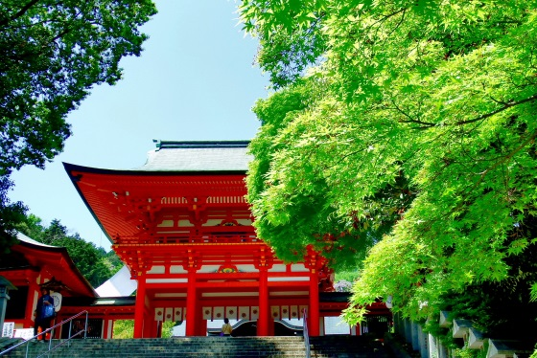 |  |  |  | 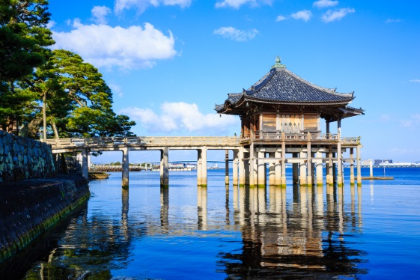 |  | 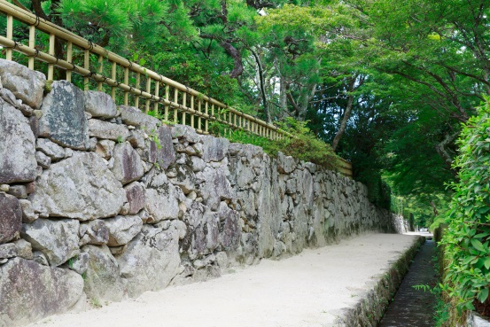
古都おおつ観光ボランティアガイドの会
 | 私たちガイドの会は、大津市内を訪れる観光客の皆様に、ふるさとの文化や自然風土についてボランティア精神をもって案内と説明を行い、「びわ湖大津」への理解と愛着を深めていただくよう努めています。

 | ■ガイド案内範囲
 | ①小野妹子ゆかりの地小野・和邇（小野神社、天皇神社、唐臼山古墳等）
 | ②湖族の郷・堅田（浮御堂、一休ゆかりの祥瑞寺等）
 | ③日本仏教の母山、世界遺産・比叡山延暦寺（東塔、西塔、横川）
 | ④明智光秀公ゆかりの地 石積みのある門前町坂本（西教寺、日吉大社等）
 | ⑤天智天皇ゆかりの大津京遺跡、かるたの聖地 近江神宮
 | ⑥宿場町”大津”のまちなか（大津百町と三井寺）
 | ⑦旧東海道（追分～瀬田）と芭蕉ゆかりの義仲寺、膳所城下町
 | ⑧紫式部ゆかりの石山寺
 | ⑨瀬田川清流の自然と歴史（瀬田唐橋、建部大社と近江国府跡）

 | ■予約可能人数；原則２名様より（ガイドは１５名様に付き１名を予定します）
 | ■予約は原則として１０日前までに,下記のアドレス（QRコード）の申込フォームへ登録、 または所定の申込書をFAXまたはEメールでご送付いただきお申し込み下さい。
 | ■料金：交通費としてガイド一人あたり２，０００円（延暦寺は３，０００円）を申し 受けます。
 | ■その他の詳細につきましては、申込書の記載事項をご覧下さい。


 | ■観光ボランティアガイド申込フォーム（PC、スマートフォン対応）
 | https://forms.gle/9bFcLRQyD67zN2DLA
 | ※上記以外に記述式の申込書もございます。大津市の観光ホームページ
 | 「びわ湖大津トラベルガイド」よりダウンロードして頂けます。
 | https://otsu.or.jp/guidedtour

 | お申込・お問合せ先

 | （公社）びわ湖大津観光協会 |  |  |  | 営業時間：9：00～17：00 休業日：土日祝日
 | 〒520-0037 |  | 滋賀県大津市御陵町2-3 大津市立市民文化会館2F
 | TEL：０７７－５２８－２７７２ |  |  |  | FAX：０７７－５２１－７３３０
 | E-MAIL： | info@otsu.or.jp

申込書（PC入力用）
（公社）びわ湖大津観光協会 宛 ＦＡＸ：077-521-7330 |  |  |  |  |  |  |  |  |  |  |  |  |  | E-Mail： |  |  | info@otsu.or.jp
古都大津観光ボランティアガイドの会 ガイド申込書 |  |  |  |  |  |  |  |  |  |  |  |  |  |  |  |  | 申込日 |  |  | 月 | 日

色付きのセルを入力して下さい。
ガイド希望日時 |  |  |  |  | 年 |  | 月 |  |  | 日 | （ |  | ） |  | 時 |  | 分 | ～ |  | 時 | 分
団体名 | ﾌﾘｶﾞﾅ

申込責任者名 または 旅行会社名 | ﾌﾘｶﾞﾅ |  |  |  |  |  |  |  |  |  |  | 担当者名 |  | ﾌﾘｶﾞﾅ

連絡先 | 〒 |  | －

 | ＴＥＬ |  | （ |  |  | ） |  |  | - |  |  |  | FAX |  | （ |  | ） |  |  | -
 | Ｅ-ｍａｉｌ
当日の連絡先 | 氏 名 |  |  |  |  |  |  |  |  |  | 携帯番号 |  |  | （ |  | ） |  |  | －
 |  |  |  |  |  |  |  |  |  |  | 携帯メール アドレス
人 数 |  |  |  |  | 人 | 添乗員 |  |  |  |  |  |  |  |  | バスガイド
ガイド希望人数 |  |  |  |  | 人 | 領収書宛名
ガイド希望コースと待合わせ場所 | 待合わせ場所：

雨天の場合 |  |  |  | 備考 |  |  |  |  |  |  | 利用交通機関 （車両の場合は台数も記入） |  |  |  |  |  |  |  |  |  | 台

■ガイド案内範囲について…案内範囲は原則として大津市内の次の範囲とさせていただきます。 ① 小野・和邇地域 ②堅田地域 ③比叡山延暦寺 ④坂本地域 ⑤大津京跡地域 ⑥大津中央地域 ⑦膳所地域 ⑧石山地域 ⑨瀬田地域 ■ガイド時間について…午前又は午後（各2～3時間） ガイド就業は原則として9時～16時の間 ■費用について ①観光施設の入場料や乗り物に要する費用は、ガイド分を含め旅行者負担となります。 ②ガイドに交通費として2,000円を負担していただきます。但し、延暦寺のガイドについては、3,000円となりま す。昼食（12：00～13：00）時間帯にかかる場合は昼食現物、または1,000円をご負担願います。 ■確認と変更・取消について 当地到着2日前に変更有無など、必ずガイド担当者に電話連絡をお願いいたします。また、当日に交通事情で遅延や変更が生じた場合もご連絡をお願いたします。当日取消および無連絡取消の場合は、ガイドの往復交通費をいただきます。 ■ガイド中の事故等について ガイド案内中の事故についての責任は負いかねますのでご承知下さい。また、暴風雨の時は事前に連絡してガイドを中止させていただくことがあります。 ◎本申込書送付後、3営業日以内に申込書受領の通知が無い場合は、観光協会（℡:077-528-2772）までお問い合わせ下さい。なお、予約の回答については、古都おおつ観光ボランティアガイドの会事務局より連絡させていただきます。

※事務局記入欄
受付日 |  | 年 |  |  | 月 |  | 日 | 受付者 |  |  |  |  |  | ガイド担当班
ガイド担当者 |  |  |  |  |  |  |  |  |  | 待合わせ場所
指示事項・その他

申込書(手書き用)
（公社）びわ湖大津観光協会 宛 ＦＡＸ：077-521-7330 |  |  |  |  |  |  |  |  |  |  | E-Mail： |  |  | info@otsu.or.jp
古都大津観光ボランティアガイドの会 ガイド申込書 |  |  |  |  |  |  |  |  |  |  |  |  |  | 申込日 |  |  | 月 | 日

手書き用の申込書です。
印刷してご利用下さい。
ガイド希望日時 |  |  |  | 年 |  | 月 |  | 日 | （ | ） |  | 時 |  | 分 | ～ |  | 時 | 分
団体名 | ﾌﾘｶﾞﾅ

申込責任者名 または 旅行会社名 | ﾌﾘｶﾞﾅ |  |  |  |  |  |  |  |  | 担当者名 |  | ﾌﾘｶﾞﾅ

連絡先 | 〒 |  | －

 | ＴＥＬ |  | （ |  | ） |  | - |  |  | FAX |  | （ |  | ） |  | -
 | Ｅ-ｍａｉｌ
当日の連絡先 | 氏 名 |  |  |  |  |  |  |  | 携帯番号 |  | （ |  | ） |  |  | －
 |  |  |  |  |  |  |  |  | 携帯メール アドレス
人 数 |  |  |  | 人 | 添乗員 |  |  |  | 有 ・ 無 |  |  | バスガイド |  |  |  | 有 ・ 無
ガイド希望人数 |  |  |  | 人 | 領収書宛名
ガイド希望コースと待合わせ場所 | 待合わせ場所：

雨天の場合 | 決行 ・ 中止 |  |  |  |  |  | 利用交通機関 （車両の場合は台数も記入）

■ガイド案内範囲について…案内範囲は原則として大津市内の次の範囲とさせていただきます。 ① 小野・和邇地域 ②堅田地域 ③比叡山延暦寺 ④坂本地域 ⑤大津京跡地域 ⑥大津中央地域 ⑦膳所地域 ⑧石山地域 ⑨瀬田地域 ■ガイド時間について…午前又は午後（各2～3時間） ガイド就業は原則として9時～16時の間 ■費用について ①観光施設の入場料や乗り物に要する費用は、ガイド分を含め旅行者負担となります。 ②ガイドに交通費として2,000円を負担していただきます。但し、延暦寺のガイドについては、3,000円となりま す。昼食（12：00～13：00）時間帯にかかる場合は昼食現物、または1,000円をご負担願います。 ■確認と変更・取消について 当地到着2日前に変更有無など、必ずガイド担当者に電話連絡をお願いいたします。また、当日に交通事情で遅延や変更が生じた場合もご連絡をお願いたします。当日取消および無連絡取消の場合は、ガイドの往復交通費をいただきます。 ■ガイド中の事故等について ガイド案内中の事故についての責任は負いかねますのでご承知下さい。また、暴風雨の時は事前に連絡してガイドを中止させていただくことがあります。 ◎本申込書送付後、3営業日以内に申込書受領の通知が無い場合は、観光協会（℡:077-528-2772）までお問い合わせ下さい。なお、予約の回答については、古都おおつ観光ボランティアガイドの会事務局より連絡させていただきます。

※事務局記入欄
受付日 |  | 年 |  | 月 |  | 日 | 受付者 |  |  |  | ガイド担当班
ガイド担当者 |  |  |  |  |  |  |  | 待合わせ場所
指示事項・その他

